Sheet2
LURUS DAN RAPATKAN SAF
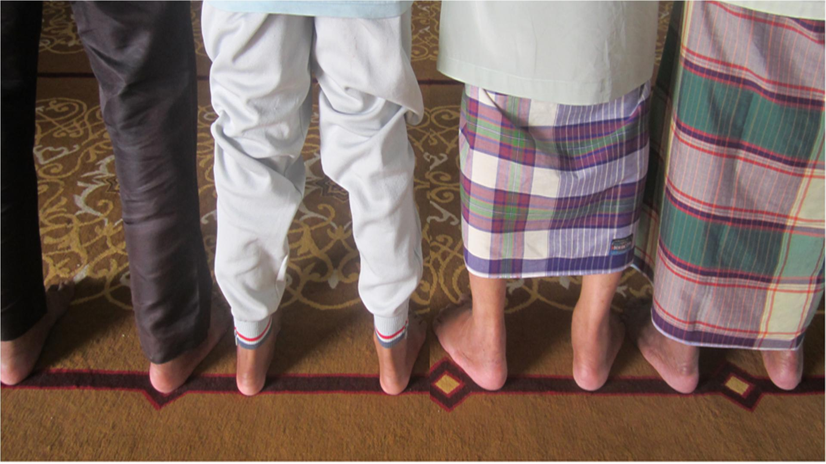

KEDUDUKAN TUMIT YANG BETUL KETIKA MELURUSKAN SAF
 | Pengurusan Masjid Jamek Tasek Gelugor 20130821

